Люки
Фото | Артикул | Класс нагрузки | Наименование | Внешний диаметр корпуса, мм | Внутренний диаметр корпуса, мм | Высота корпуса, мм. | Вес, кг | Розничная цена
Люки
Пластиковые
 | 35188-80Л | А | Люк Л-60.80.10-ПП-Ф3 легкий пластиковый черный «Лого» | 800 | 610 | 100 | 7.8 | 1,880.00р.
 | 35188-80Д | А | Люк Л-60.80.10-ПП-Ф8 садовый пластиковый черный «Д» | 800 | 610 | 100 | 7.8 | 1,880.00р.
 | 35188-82Л | А | Люк Л-60.80.10-ПП пластиковый зеленый «Лого» | 800 | 610 | 100 | 9,3 | 2,365.00р.
 | 35188-82Д | А | Люк Л-60.80.10-ПП садовый пластиковый зеленый «Д» | 800 | 610 | 100 | 9,3 | 2,365.00р.
 | 35188-84Л | А | Люк Л-60.80.10-ПП пластиковый серый «Лого» | 800 | 610 | 100 | 9,3 | 2,365.00р.
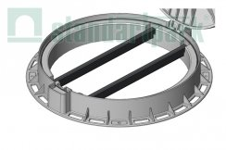 | 6165-У |  | Труба усиливающая ТУ-40.20.03- L620 стальная для люка (комплект из 2 шт.) 6165-У |  |  |  |  | 750.00р.
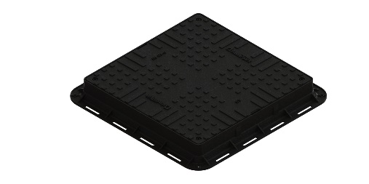 | 35487-20 | А15 | Люк ЛК-56.70.09-ПП легкий (А15) квадратный пластиковый черный 35487-20 | 700 | 600 | 80 | 6.6 | 2,500.00р.
Чугунные
 | 3503 | A - B | Люк смотровой чугунный СЧ20 | 380 | 380 | 30 | 7.8 | 1,520.00р.
 | 3001 | A - B | Дождеприемник-обрамление D 380 круглый чугунный ВЧ 3001 | 380 | 380 | 30 | 7.0 | 1,520.00р.
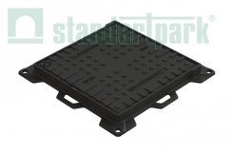
 | 35453-4 | A - C | Люк ЛК-40.50.04-ВЧ чугунный квадратный 500х500 кл. С 35453-4 | 400 | 300 | 43(63) | 14.8 | 4,240.00р.
 | 35454-4 | A - C | Люк ЛК-40.50.04-ВЧ чугунный квадратный 500х500 кл. С 35454-4 | 500 | 400 | 43(63) | 14.8 | 7,110.00р.
 | 35455-4 | A - C | Люк ЛК-50.60.04-ВЧ чугунный квадратный 600х600 кл. С 35455-4 | 600 | 500 | 43(67) | 30.0 | 9,410.00р.
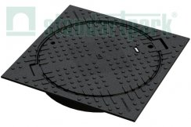 | 33458-44 | A - C | Люк тяжелый чугунный в квадратном корпусе с запорным устройством кл.С250 33458-44 | 750 | 624 | 100 | 51.0 | 13,360.00р.
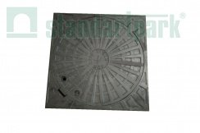 | ЛПМ33457-4К | A - C | Люк тяжелый чугунный в квадратном корпусе с запорным устройством кл.C250 ЛПМ33457-4К | 700 | 650 | 100 | 61.0 | 12,140.00р.
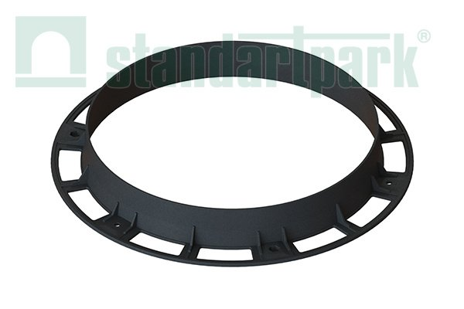 | 30258-8 | А-С | Подставка опорная ПО-64.80.10-ВЧ | 800 | 636 | 100 | 14.5 | 4,000.00р.
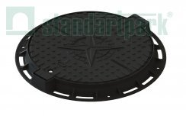 | 35257-2K | A - C | Люк легкий чугунный с запорным устройством кл. А 35257-2K | 761 | 600 | 65 | 29.9 | 8,150.00р.
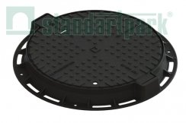 | 35258-45М | А - С | Люк Л-60.76.10-ВЧ тяжелый чугунный с запорным устройством с уплотняющей прокладкой кл. С 35258-45М | 761 | 600 | 80 | 49 | 11,785.00р.
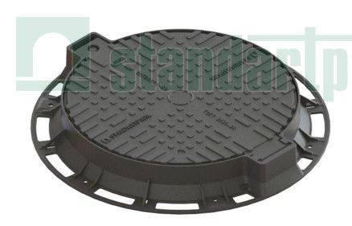 |  | А - D | Люк Л-61.80.10-ВЧ тяжелый магистральный чугунный с запорным устройством и уплотнительной прокладкой кл.D 35258-55 | 800 | 610 | 100 | 54 | 13,425.00р.
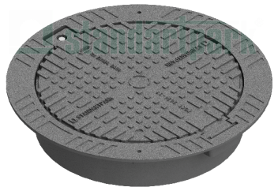 | 325816-55 | А - D | Люк ВЧ тип ТМ с самонивилирующимся корпусом кл. D400 325816-55 | 800 | 600 | 160 | 58 | 14,900.00р.
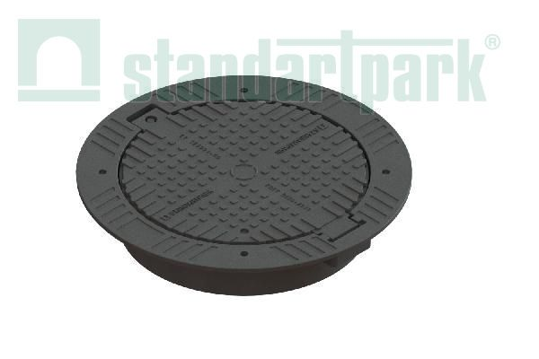 | 31258/16-65M | A - E | Люк ВЧ тип СТ с самонивилирующимся корпусом кл. Е600 31258/16-65M | 850 | 600 | 160 | 87 | 21,500.00р.
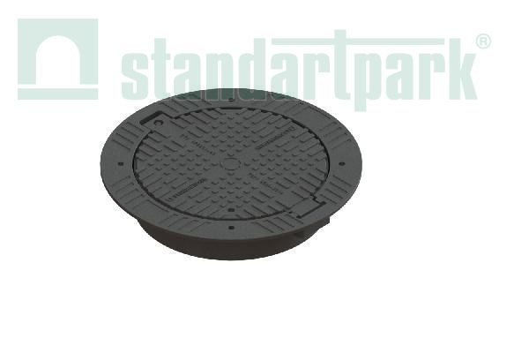 | 31258/16-75M | A - F | Люк ВЧ тип СТ с самонивилирующимся корпусом кл. F900 31258/16-75M | 850 | 600 | 160 | 97 | 27,000.00р.
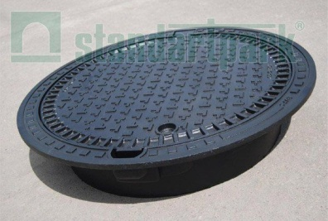 | 3591 | A - E | Люк канализационный сверхтяжелый типа СТ 3591 | 810 | 605 | 160 | 76
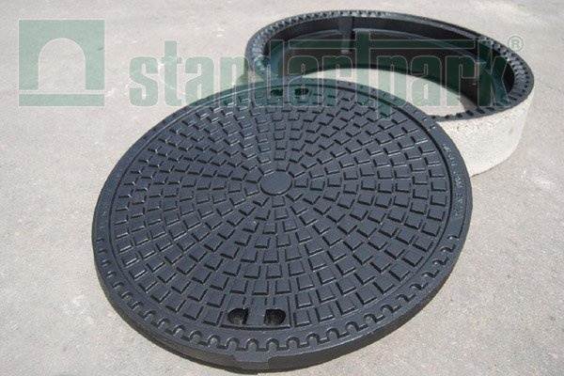 | 3593 | A - F | Люк канализационный сверхтяжелый типа СТ 3593 | 785 | 605 | 160 | 174
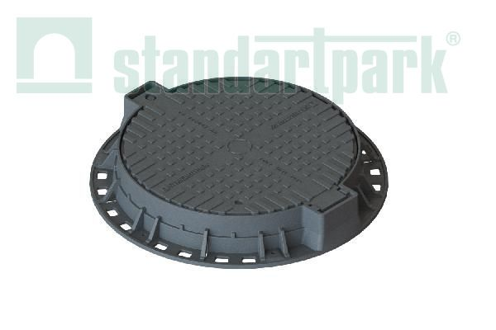 | 32258/12-65M | A - E | Люк ВЧ тип СТ фланцевый кл.Е600 32258/12-65M | 800 | 600 | 120 | 75 | 19,500.00р.
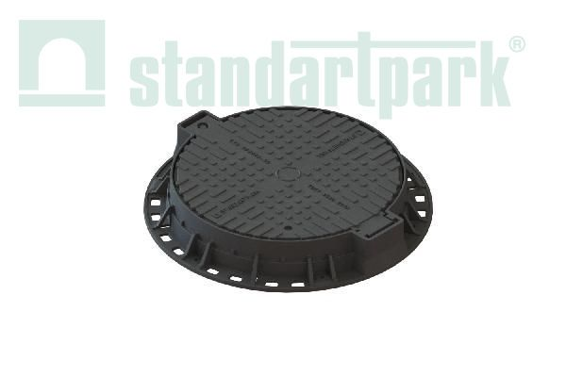 | 32258/12-75M | A - F | Люк ВЧ тип СТ фланцевый кл.F900 32258/12-75M | 800 | 600 | 120 | 85 | 25,000.00р.
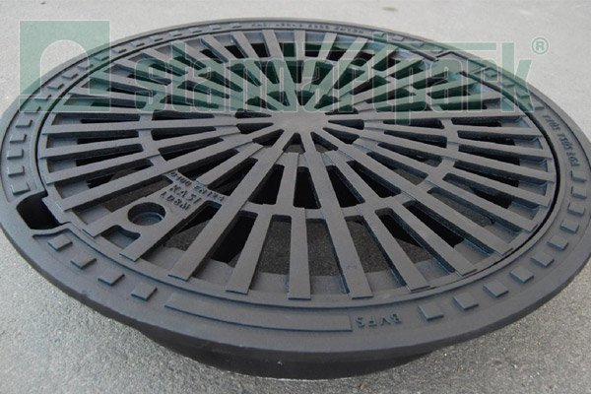 | 3084 | A - D | Дождеприемник-обрамление ДО-81 круг. ВЧ 3084 | 810 | 605 | 160 | 66
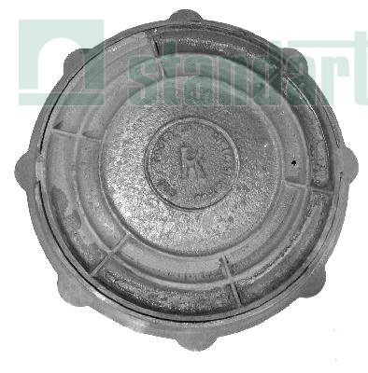 | ЛСМ30238-20К | A | Люк Л-60.80.55-СЧ тип Л (А15) ЛСМ30238-20К | 770 | 600 | 55 | 56 | 4,832.00р.
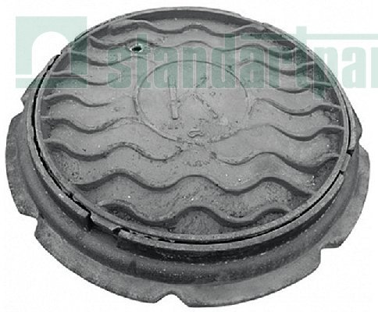 | ЛСМ30239-45К | A - C | Люк тяжёлый СЧ тип Т (С250) ЛСМ30239-45К | 870 | 600 | 100 | 105 | 8,544.00р.
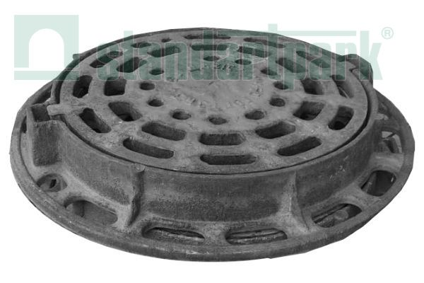 | ЛСМ3013910-41 | A - C | Дождеприёмник ДК-64.87.10-СЧ тип ДМ-2 (С250) ЛСМ3013910-41 | 870 | 600 | 100 | 113 | 9,113.00р.
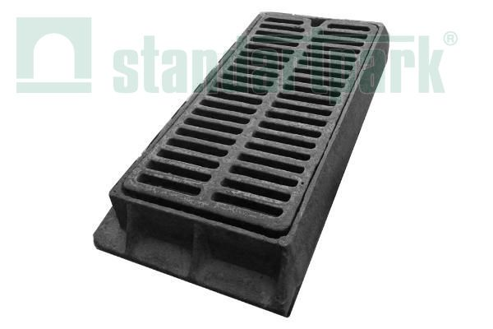 | ЛСМ3033913-3 | A - B | Дождеприёмник ДБ-48.93.10-СЧ тип ДБ-2 (В125) | 980д | 514ш | 125 | 112 | 8,838.00р.
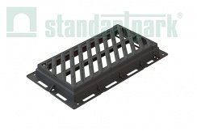 | 35359-44 | А - С | Дождеприемник магистральный ДМ-54.94.10-ВЧ тип ДМ(C250) 35359-44 | 940д | 540ш | 100 | 50 | 13,090.00р.
 | *в связи с нестабильным курсом валют, точную стоимость уточняйте у менеджеров.

